Ark1
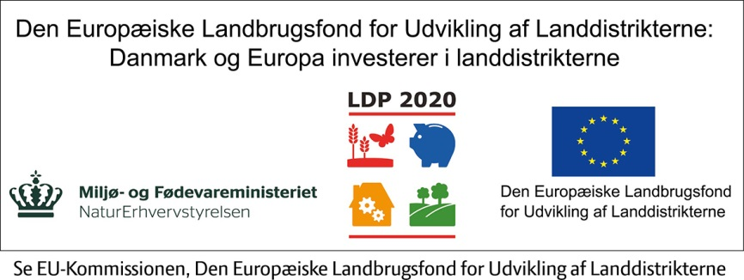
Udviklingsbudget
UDGIFTER | Kr.

Lokaler: | -
Husleje | 0.00
Udbetaling ved køb af lokaler eller virksomhed | 0.00
Depositum ved leje | 0.00
Goodwill | 0.00
Indretning og istandsættelse | 0.00

Produktionsudstyr: | -
Maskiner | 0.00
Værktøj | 0.00
Andet: | 0.00

Butiksinventar: | -
Kasseapparat | 0.00
Disk | 0.00
Betalingskort (terminal og tilslutningsaftale) | 0.00
Andet: | 0.00

Kontorinventar: | -
Møbler (skrivebord, kontorstol, reol mv.) | 0.00
It (pc, tablet, printer, netværk mv.) | 0.00
Telefon | 0.00
Kopimaskine | 0.00
Andet: m.m. | 0.00

Vareindkøb: | -
Råvarer/halvfabrikata | 0.00
Færdigvarer (lager) | 0.00
Kontorartikler | 0.00
Andet: | 0.00

Bil: | -
Udbetaling til bil | 0.00
Andre anskaffelsesomkostninger | 0.00

Rådgivere: | -
Advokat | 0.00
Revisor | 0.00
Andet: | 0.00

Markedsføring: | -
Logodesign, visitkort mv. | 0.00
Trykte materialer | 0.00
Online annoncering | 0.00
Skilte | 0.00
Reception ved åbning | 0.00
Hjemmeside | 0.00
Webshop | 0.00
Andet: | 0.00

Andre udgifter: | -
Patentanmelselse/mønsterbeskyttelse | 0.00
Andet: | 0.00

Udgifter i alt: | -

Kilde: Virk Startvækst

